입찰진행 (개찰 후 낙찰)
[계열사] 입찰진행 (개찰 후 낙찰) (IT_BID_03_05)

작성자 | 작성일 | 수행자 | 수행일
서동욱 | 2025.05.07 | 서동욱 | 2025.05.07

테스트 대상 상세 (시나리오별 세부단계)
(낙찰자 권한 사용)전자입찰 > 입찰진행 > 입찰진행(개찰) 상세 page > 업체 견적 정보 영역 에서 "낙찰" button 클릭 --> 낙찰 팝업 확인 --> 전자입찰 > 입찰완료 에서 해당 입찰 확인 -->입찰참가자(낙찰된 협력사) 카카오톡 알림 수신 확인
테스트 시나리오 목적 :
개찰된 입찰을 낙찰 처리한다.
가정 및 필요사항 :

시나리오 항목 CODE | 시나리오 화면경로 및 페이지 | 테스트 항목 | 테스트 사전 정보 및 입력 | 테스트 케이스 기대결과 | 실제결과 | 구분 또는 실패 여부 | pcni | 비고 | 조치자 | 조치내용
IT_BID_03_05_01 | 전자입찰 : 입찰진행 > 입찰진행 상세 | 낙찰 |  | • 입찰진행 상세 > 업체 견적사항 확인 > 낙찰 처리할 업체 선택 > 낙찰 > 카카오톡/메일 발송 > 입찰진행 목록 확인 - 낙찰처리 된 입찰은 입찰 완료 페이지로 이동 입찰 진행 목록에서 해당 입찰이 없이 조회가 되는지 확인 - 카카오톡/메일 수신자 : 낙찰된 협력사 사용자 | 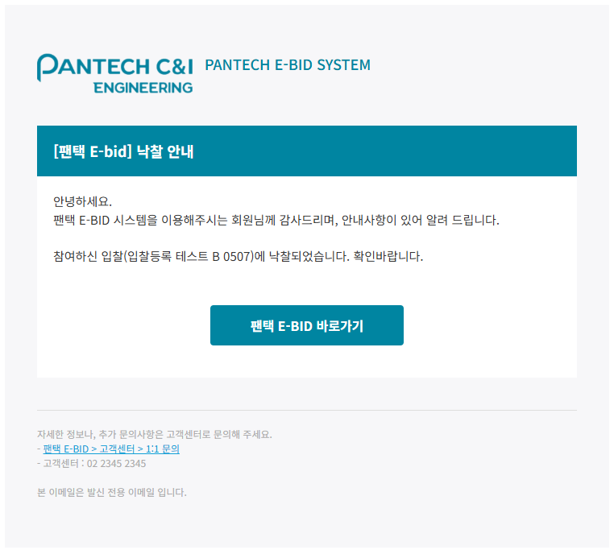 • OK |  | O | 지명경쟁입찰의 견적 0 상태 입찰 건은 낙찰btn 없음 | 서동욱 | X

 |  |  |  |  |  |  |  | 테스트입찰명006

입찰완료 (비선정)
[협력사] 입찰완료 (비선정) (IT_BID_03_09)

작성자 | 작성일 | 수행자 | 수행일
서동욱 | 2025.05.07 | 서동욱 | 2025.05.07

테스트 대상 상세 (시나리오별 세부단계)
(협력사 계정 사용) 전자입찰 > 입찰완료 > 입찰완료 상세 page > 입찰결과 영역 에서 비선정에 대한 안내 문구 확인
테스트 시나리오 목적 :
낙찰처리된 입찰의 비선정 견적을 확인한다.
가정 및 필요사항 :

시나리오 항목 CODE | 시나리오 화면경로 및 페이지 | 테스트 항목 | 테스트 사전 정보 및 입력 | 테스트 케이스 기대결과 | 실제결과 | 구분 또는 실패 여부 | pcni | 비고 | 조치자 | 조치내용
IT_BID_03_09_01 | 전자입찰 : 입찰완료 > 입찰완료 상세 | 비선정 견적 정보 확인 |  | • 입찰완료 상세 > 견적 정보 목록 확인 (입찰에 선정되지 못했습니다.) |  • OK |  | O |  | 서동욱 | X

